상품제안서
샌디스크 CZ62 USB메모리 | 상품코드: F17567

 |  |  |  |  |  |  | 02-412-0044 | www.easy1.co.kr
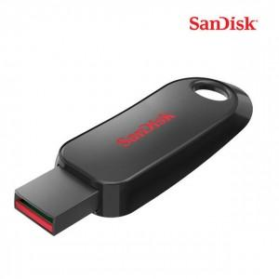

【상세/제작정보】

【인쇄/포장옵션】 | 레이저, 풀칼라 / 포장지포장

【공급단가】 | 수량 | 100~ | 300~ | 500~ | 1,000~ | 2,000~
*VAT별도 | 32G | 6,750원 | 6,500원 | 6,250원 | 6,000원 | 5,850원
 | 64G | 10,390원 | 10,010원 | 9,620원 | 9,240원 | 9,000원
 | 128G | 18,900원 | 18,200원 | 17,500원 | 16,800원 | 16,380원

【상품 URL】 | https://dev.easy1.co.kr:443/src/goods_detail.php?gdno=17567

